6.1 Detalle de inversión de equ
Tipo de cambio utilizado para inversiones en USD: | 1435
Fecha del tipo de cambio: | 2025-11-13
INVERSIONES REQUERIDAS
NUCLEO HABITACIONAL | $0.00 | No modificar fórmulas
ESPACIOS DE TRABAJO | $4,080,000.00
ESPACIOS COMUNES | $0.00
ARQUITECTURA | $0.00
TERRENO/INMUEBLE | $0.00
HABILITACIONES | $816,180.00
COMUNICACIÓN / COMERCIALIZACION | $2,151,630.08
PRE - INGRESO AL NEGOCIO | $2,297,219.88
INVERSION TOTAL REQUERIDA | $9,345,029.96

FINANCIACIÓN |  | No modificar fórmulas
FINANCIACIÓN PROPIA (A) | $9,345,029.96
FINANCIACIÓN EXTERNA (B) | $
FINANCIACIÓN DE INVERSIONISTAS (C) | S
FINANCIACIÓN TOTAL OBTENIDA (A+B+C) | $9,345,029.96

Liquidez inicial (Financiación total – inversión total) | $0.00

Es necesario, a la hora de calcular la inversión necesaria, analizar todos los aspectos a incluir en el cálculo. Para ello, se sugiere un modelo como el presentado a continuación (es un ejemplo, no todos los conceptos le aplicarán a su proyecto, y quizá algunos de los que sí apliquen deberán agregarlos).


ESPACIOS DE TRABAJO
RECEPCIÓN Y ADMINISTRACIÓN | Precio unitario | Unidades | Subtotal | Link de referencia del producto/servicio
Computadora notebook | $816,000.00 | 5 | $4,080,000.00 | https://www.mercadolibre.com.ar/p/MLA60841339?pdp_filters=item_id:MLA2478517418#origin=share&sid=share&wid=MLA2478517418&action=whatsapp
TOTAL RECEPCIÓN Y ADMINISTRACIÓN |  |  | $4,080,000.00 | No modificar fórmulas
TOTAL ESPACIOS DE TRABAJO |  |  | $4,080,000.00 | No modificar fórmulas
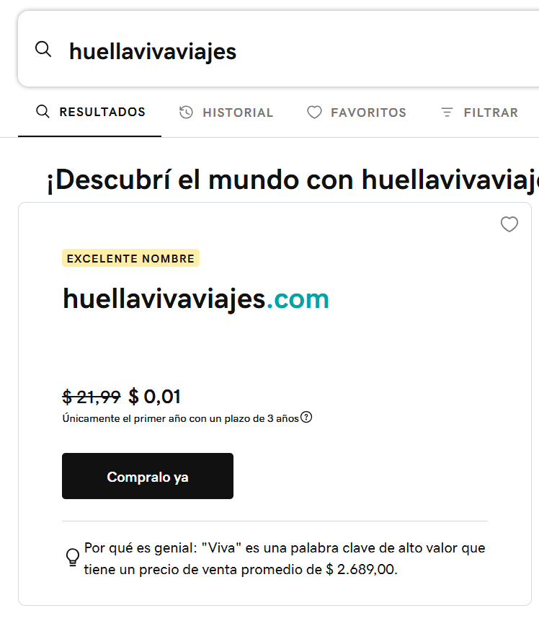

HABILITACIONES
HABILITACIONES | Precio unitario | Unidades | Subtotal | Link de referencia del producto/servicio
Registro de dominio Web ".ar - .com.ar - .tur.ar" | $42,500.00 | $1.00 | $42,500.00 | https://nic.ar/es/dominios/dominios_y_aranceles | Valor anual
Registro de dominio Web .com | $31,570.00 | $1.00 | $31,570.00 | https://www.godaddy.com/es/domainsearch/find?itc=dlp_domain&domainToCheck=huellavivaviajes&tmskey=1dom_03_buydomain | Valor Anual
Honorarios contador | $359,610.00 | $1.00 | $359,610.00 | PRESUPUESTO DE PROFESIONAL - CONSEJO FEDERAL DE CIENCIAS ECONÓMICAS https://honorariosminimos.consejo.org.ar/hmos_externo/hm_verificar | →
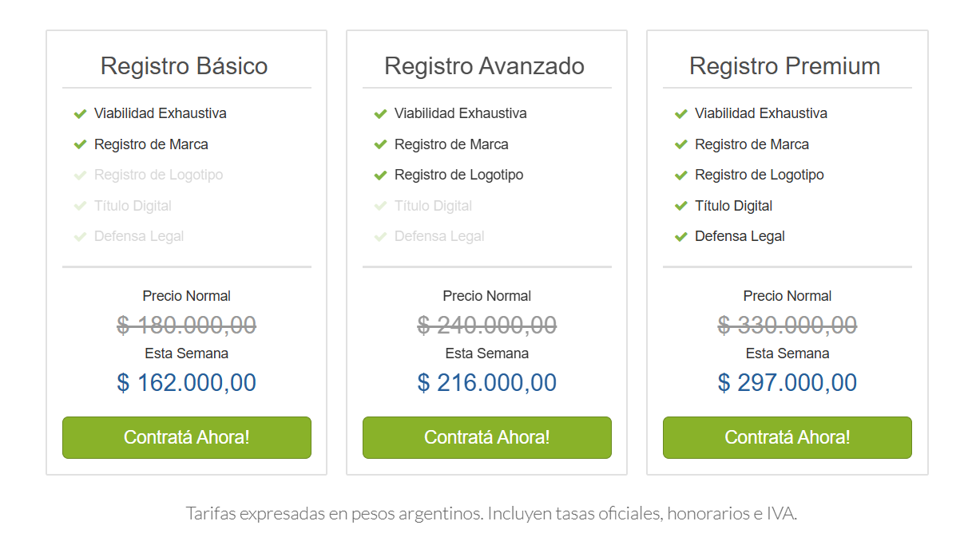
Registro de marca INPI | $162,000.00 | $1.00 | $162,000.00 | https://www.idenbiz.com/es-ar/registro-de-marca-argentina.php?gad_source=1&gclid=Cj0KCQjwiMmwBhDmARIsABeQ7xSaI8EJegl5CWP9dCxagmmeRwzkxE7EDhiCVcMzEBgC0X3oedGyKXEaApxDEALw_wcB | →
Registro de sociedad en IGJ / Registro Provincial | $195,500.00 | $1.00 | $195,500.00 | https://www.boletinoficial.gob.ar/detalleAviso/primera/325046/20250509 - https://www.argentina.gob.ar/justicia/igj/preguntas-frecuentes
Trámites varios | $25,000.00 | $1.00 | $25,000.00
TOTAL HABILITACIONES |  |  | $816,180.00 | No modificar fórmulas

COMUNICACIÓN / COMERCIALIZACIÓN
COMERCIALIZACIÓN | Precio unitario | Unidades | Subtotal | Link de referencia del producto/servicio
Hosting Don Web | $43,545.48 | $1.00 | $43,545.48 | https://donweb.com/es-ar/?ad_campaign=209398715&ad_content=302027662291&pcprovider=google&gad_source=1&gad_campaignid=209398715&gbraid=0AAAAAD6Zr7mQqnxr-oDtKevz5HpGcyFow&gclid=CjwKCAiAoNbIBhB5EiwAZFbYGOFBXTLk5g3VQTehmh3MSb4DGS_hoCm_p5AP0RyQUsHwyqRqBE-ZshoCh6sQAvD_BwE | Valor anual
Desarollo de página Web | $600,000.00 | $1.00 | $600,000.00 | https://docs.google.com/document/d/1euwg3Qe1NOcKsqp7b36_EvcmOIOLWJAXw4CRv-KGGo0/edit?usp=sharing
Acciones de lanzamiento del emprendimiento | $73,084.60 | $1.00 | $73,084.60 | https://uniondeescritorasyescritores.wordpress.com/tarifario-3/ / https://comercial.clarin.com/wp-content/uploads/2024/11/10-2025-Tarifario-Unificado-Version-enviada-a-valores-3.pdf
Acciones de lanzamiento del emprendimiento - Meta Ads | $1,435,000.00 | $1.00 | $1,435,000.00 | https://galidigital.com/blog/meta-ads-cuanto-cuesta-y-que-servicios-ofrece-una-agencia/
TOTAL COMERCIALIZACIÓN |  |  | $2,151,630.08 | No modificar fórmulas

PRE - INGRESO AL NEGOCIO |  |  |  | No modificar fórmula (linkea con Cash Flow)
Monto total pre-ingreso al negocio (según Cash Flow) |  |  | $2,297,219.88
TOTAL PRE - INGRESO AL NEGOCIO |  |  | $2,297,219.88

6.3 Curva de estacionalidad des
Exprese en una tabla, planilla o gráfico la estacionalidad analizada del destino en relación a su negocio. En caso que opere más de un destino, determine los más relevantes para poder analizar las diferentes curvas de estacionalidad y analizar las temporadas baja/media/alta correspondientes. EJEMPLO

1) ESTACIONALIDAD DEL DESTINO EN GENERAL EN BASE A CANTIDAD DE VIAJEROS POR DESTINO

 | enero | febrero | marzo | abril | mayo | junio | julio | agosto | septiembre | octubre | noviembre | diciembre
SALTA | 32 | 34 | 40 | 34 | 34 | 38 | 55 | 41 | 47 | 46 | 40 | 31
ESQUEL | 12 | 9 | 5 | 4 | 3 | 2 | 7 | 5 | 7 | 15 | 9 | 5
IGUAZÚ | 58 | 55 | 58 | 49 | 40 | 43 | 58 | 45 | 51 | 60 | 61 | 53
PUERTO MADRYN | 12 | 9 | 7 | 2 | 2 | 6 | 7 | 6 | 10 | 13 | 10 | 7

*NÚMEROS EXPRESADOS EN MILES
Se considera viajero a toda persona que se ha trasladado de su lugar de residencia habitual por razones de diversa índole, tales como el ocio, los negocios, la visita a familiares o amigos, etc.; que realiza una o más pernoctaciones seguidas en el mismo establecimiento hotelero o para-hotelero y que abona por tal servicio. Un bebé que se aloja sin cargo no se considera viajero porque no ocupa una plaza.

Curva de destinos

Fuente(s) de las cuales determinó la(s) curva(s) de destino(s): |  |  |  |  | CANTIDAD DE VIAJEROS POR DESTINO 2024
Link(s): |  |  |  |  | https://www.indec.gob.ar/indec/web/Nivel4-Tema-3-13-56 - https://drive.google.com/file/d/1CZvogQQH_KsKjrMYLlL2pn-ToVc-3Moi/view

2) CANTIDAD MAX DE PASAJEROS POR MES POR PAQUETE

CANTIDAD MÁXIMA DE PAX POR SALIDA: 20

TEMPORADAS PARA NUESTRA AGENCIA

ALTA
MEDIA
BAJA

AÑO 1 | Una salida por mes de cada paquete con variaciones de cantidad de PAX dependiendo la temporada alta para realizar voluntariados
 | febrero | marzo | abril | mayo | junio | julio | agosto | septiembre | octubre | noviembre | diciembre
Reverdecer Patagonia | 20 | 20 | 20 | 20 | 0 | 0 | 0 | 20 | 20 | 20 | 20
Raices del Norte | 20 | 20 | 20 | 20 | 20 | 20 | 20 | 20 | 20 | 20 | 20
Guardianes del Litoral | 20 | 20 | 20 | 20 | 20 | 20 | 20 | 20 | 20 | 20 | 20
Huella Marina Patagónica | 20 | 20 | 20 | 20 | 20 | 20 | 20 | 20 | 20 | 20 | 20

 | CANTIDAD MIN PAX ANUALES: |  | 550

AÑO 2 | En los meses de más demanda de cada destino se ofrecen dos salidas por mes
 | enero | febrero | marzo | abril | mayo | junio | julio | agosto | septiembre | octubre | noviembre | diciembre
Reverdecer Patagonia | 40 | 40 | 40 | 20 | 20 | 0 | 0 | 0 | 20 | 20 | 40 | 40
Raices del Norte | 20 | 20 | 20 | 40 | 40 | 40 | 40 | 20 | 20 | 20 | 20 | 20
Guardianes del Litoral | 20 | 20 | 20 | 20 | 20 | 20 | 40 | 40 | 40 | 40 | 20 | 20
Huella Marina Patagónica | 20 | 20 | 20 | 20 | 20 | 20 | 20 | 20 | 40 | 40 | 40 | 20

 | CANTIDAD MIN PAX ANUALES: |  | 750

AÑO 3 | En los meses de más demanda de cada destino se ofrecen dos salidas por mes
 | enero | febrero | marzo | abril | mayo | junio | julio | agosto | septiembre | octubre | noviembre | diciembre
Reverdecer Patagonia | 40 | 40 | 40 | 20 | 20 | 0 | 0 | 0 | 20 | 20 | 40 | 40
Raices del Norte | 20 | 20 | 40 | 40 | 40 | 40 | 40 | 20 | 20 | 20 | 20 | 20
Guardianes del Litoral | 20 | 20 | 20 | 20 | 20 | 40 | 40 | 40 | 40 | 40 | 20 | 20
Huella Marina Patagónica | 20 | 20 | 20 | 20 | 20 | 20 | 20 | 40 | 40 | 40 | 40 | 20

 | CANTIDAD MIN PAX ANUALES: |  | 1100

6.5 Sueldos y cargas sociales
Sindicato/Organización de la cual se obtuvieron los valores de sueldos según Convenio Colectivo de Trabajo (CCT): |  |  | FAECYS Y FAAEVYT
Link: |  |  | https://www.faecys.org.ar/faecys-acuerdo-y-escalas-salariales-rama-turismo-sec-de-as-laborales/
SUELDOS Y CARGAS SOCIALES INDICAR EN EL CASH FLOW (ACTUALIZAR SEGÚN INFLACIÓN) |  | Aplicar inflación para el cálculo de Sueldos y Cargas Sociales (mes a mes)
Posición | Salario Mensual ($ BRUTOS) Año 1
Asesor de Ventas (CAT B2) | $1,363,120.00 | SÓLO MODIFICAR ESTOS VALORES
Asesor de Ventas (CAT B2) | $1,363,120.00
Sub Total BRUTO (por mes) | $2,726,240.00 | NO MODIFICAR FÓRMULAS
Proporcional SAC BRUTO (mensual) | $227,186.67
Total mensual BRUTO (Sueldos + Proporcional SAC) | $2,953,426.67

APORTES PATRONALES EMPLEADOR (sobre sueldo BRUTO) | Año 1 (por mes)

Jubilacion (16%) | $472,548.27 | NO MODIFICAR FÓRMULAS
PAMI (2%) | $59,068.53
Obra social (6%) | $177,205.60
Fondo Nacional de Empleo (1,5%) | $44,301.40
Seguro de Vida Obligatorio (0,03%) | $8,860.28
ART (3%) | $88,602.80
Sub Total (Mensual) Aportes Patronales | $850,586.88



Información Salario

